1- Introduction
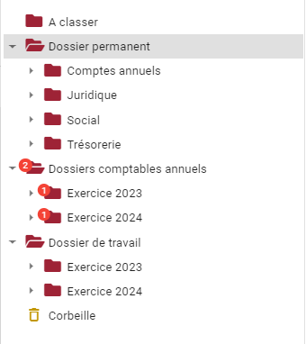
Bienvenue sur le formulaire de création de votre arborescence personnalisée ! Définir une arborescence personnalisée, c'est permettre d'appliquer un modèle unique qui vous correspond, pour tous les dossiers clients d'un portail. Pour commencer, nous vous invitons à lire attentivement l'article "Définir une arborescence personnalisée" disponible sur notre centre d'aide (lien ci-contre). Ensuite, nous vous invitons à prendre connaissance des onglets de ce document dans l'ordre, et de lire les différentes notices à votre disposition. Vous pourrez ainsi construire votre arborescence sur l'onglet 7 en ayant en tête toutes les informations utiles pour la configurer tel que vous le souhaitez. L'arborescence personnalisée est facturée 5€ HT / répertoire. Un répertoire d'exercice ou un découpage mensuel n'est comptabilisé qu'une seule fois. Si besoin, n'hésitez pas à contacter l'équipe support via le tchat de la plateforme ou sur support@welyb.fr. A bientôt sur Welyb !

 | LIEN VERS L'ARTICLE

2 - Catalogue de thèmes
LA GESTION DES THEMES
Avant toute chose, nous vous invitons à consulter l'article La gestion des droits d'accès via les thèmes pour le cabinet disponible sur support.welyb.fr (lien ci-contre).
Voici une liste d'exemples de thèmes que vous pouvez utiliser dans votre arborescence. S'il en manque, il vous est possible d'en ajouter d'autres, à partir de la ligne 34. Renseignez bien les droits d'accès et options de partage correspondant.
Tous les thèmes ajoutés sur votre modèle d'arborescence seront disponibles par défaut pour vos collaborateurs et vos clients (s'ils sont partagés).
Plusieurs thèmes peuvent être affectés à un répertoire, permettant de prévoir l'accès du cabinet, d'un pôle en particulier, d'un service client, d'un commissaire aux comptes, etc.
Exemple : Dans le dossier permanent, le répertoire "Comptes annuels" pourrait porter les thèmes "Accès cabinet", "CAC", et "Direction".
Il est évidemment possible également de ne mettre qu'un seul thème sur un répertoire, en fonction de ses droits d'accès et options de partage. Vous pouvez aussi en affecter un nombre illimité par répertoire au besoin.
Si un répertoire n'a aucun thème, alors il sera visible en lecture/écriture par tous les utilisateurs (cabinet et entreprise) qui accèdent au dossier client.
Un thème dont l'option de partage est "Privé Cabinet" ne pourra pas être affecté à un utilisateur entreprise. Les répertoires portant un thème avec cette option de partage ne sera donc pas visible par les utilisateurs entreprise.
Dans la même logique, un répertoire portant un thème dont l'option de partage est "Privé Entreprise" sera rendu invisible pour le cabinet. Cela peut être utile pour prévoir un répertoire dédiée à l'organisation interne du client.
Nom | Droits d'accès | Option de partage
Accès cabinet | Lecture/écriture | Privé Cabinet
Accès collaborateur | Lecture/écriture | Privé Cabinet
Accès expert-comptable | Lecture/écriture | Privé Cabinet
Accès privé entreprise | Lecture/écriture | Privé Entreprise | LIEN VERS L'ARTICLE
Accès stagiaire | Lecture/écriture | Privé Cabinet
Accès pôle social | Lecture/écriture | Privé Cabinet
Administratif | Lecture/écriture | Partagé
Audit | Lecture/écriture | Partagé
CAC | Lecture seule | Partagé
Client - consultation | Lecture seule | Partagé
Client - écriture | Lecture/écriture | Partagé
Commercial | Lecture/écriture | Partagé
Comptable | Lecture/écriture | Partagé
Comptable - consultation | Lecture seule | Partagé
Conseil | Lecture/écriture | Partagé
Contrôle URSSAF | Lecture seule | Partagé
DAF | Lecture/écriture | Partagé
Direction | Lecture/écriture | Partagé
Fiscal | Lecture/écriture | Partagé
Fiscal - consultation | Lecture seule | Partagé
Fiscalité personnelle | Lecture/écriture | Partagé
Juridique | Lecture/écriture | Partagé
Juridique - consultation | Lecture seule | Partagé
Mandataire | Lecture/écriture | Partagé
Marketing | Lecture/écriture | Partagé
Particuliers | Lecture/écriture | Partagé
Patrimoine | Lecture/écriture | Partagé
Révision | Lecture/écriture | Privé Cabinet
RH Paie | Lecture/écriture | Partagé
Social | Lecture/écriture | Partagé
Social - consultation | Lecture seule | Partagé
Trésorerie | Lecture/écriture | Partagé
Trésorerie - consultation | Lecture seule | Partagé

3 - Les dépôts rapides
LES DEPOTS RAPIDES
Avant toute chose, nous vous invitons à consulter l'article Gestion des dépôts rapides disponible sur support.welyb.fr (lien ci-dessous).
Vous allez pouvoir choisir des répertoires qui seront accessibles facilement par vos clients via le menu "Dépôts rapides" visible sur le portail de vos clients.
Ces dépôts rapides seront les répertoires accessibles via l'application mobile pour permettre le dépôt des pièces. Considérez bien l'ensemble des éléments que vos clients pourraient scanner via l'application mobile pour prévoir les dépôts rapides.
Veillez à ce que les dépôts rapides soient configurés sur des répertoires accessibles en "lecture/écriture" pour vos clients. Sans cela, le dépôt de documents ne fonctionnera pas.
Vos clients auront la possibilité de créer leurs propres dépôts rapides, les éditer ou les supprimer, sur leur espace en fonction de leur besoin.
Les dépôts rapides liés à un exercice seront automatiquement renouvelés sur l'exercice suivant.
Si un utilisateur ne dispose pas du ou des thèmes lié.s à un répertoire sur lequel un dépôt rapide est configuré, il ne verra donc pas le dépôt rapide.
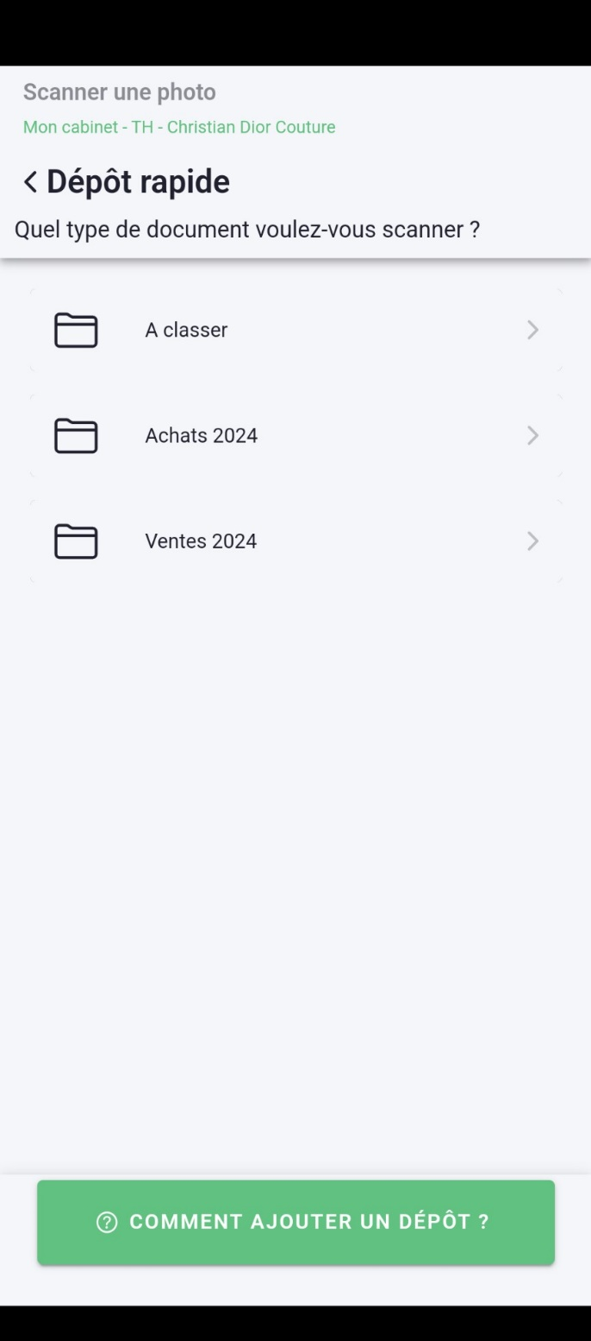

LIEN VERS L'ARTICLE

4 - Les outils disponibles
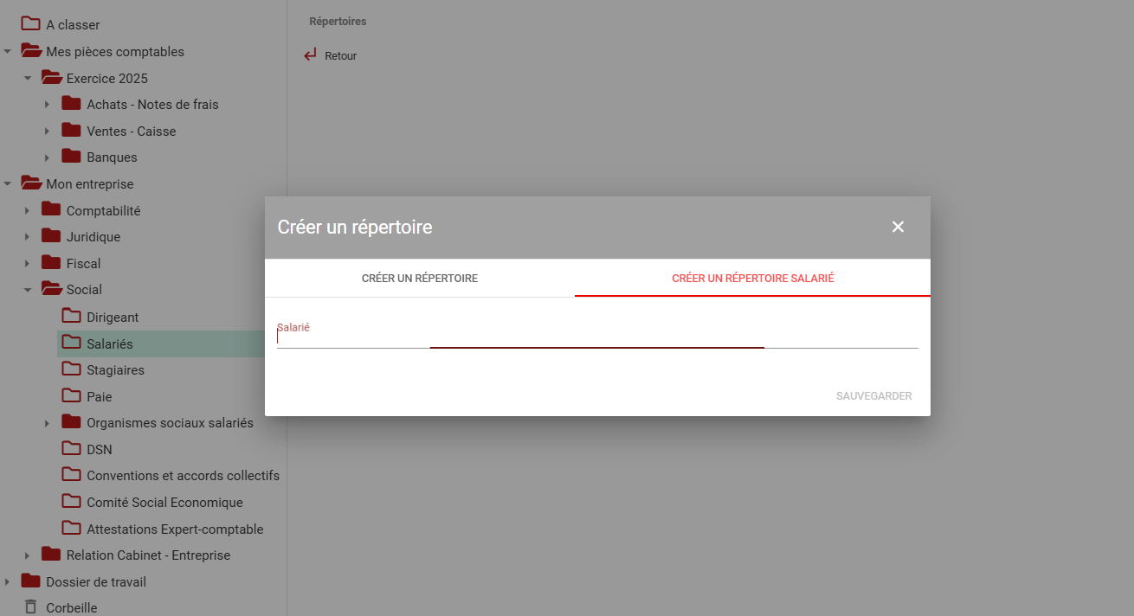
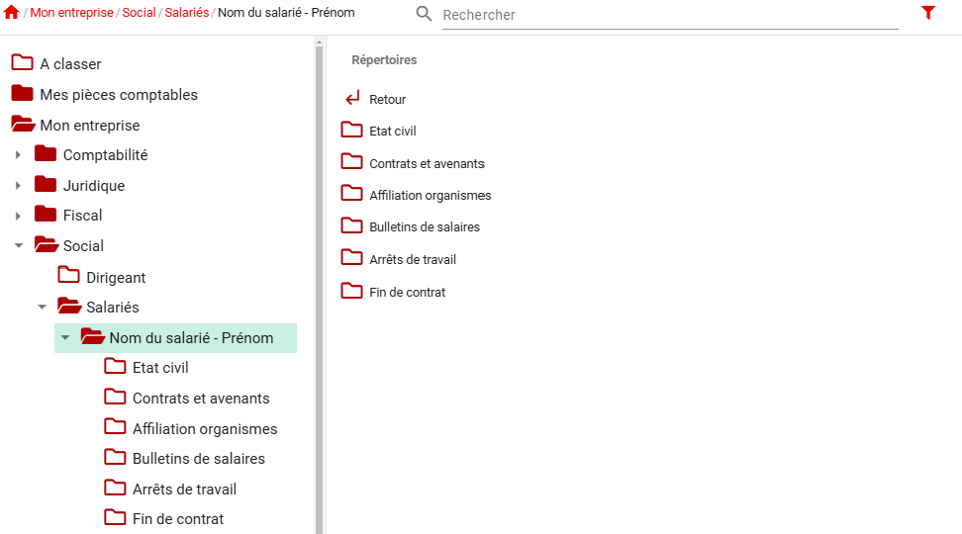
LES OUTILS DISPONIBLES
Vous avez la possibilité d'insérer des répertoires "automatiques" sur votre modèle que nous allons lister ci-dessous :
Les exercices
Il est possible d'insérer un répertoire d'exercice. Ce répertoire et son contenu seront dupliqués automatiquement à la date de fin de l'exercice comptable configuré sur la fiche client. Si aucun exercice n'est configuré sur la fiche client, alors les répertoires liés ne seront pas créés.
Il est possible de créer un découpage mensuel sous un exercice. Nous préconisons un affichage numérique pour garantir un affichage par ordre chronologique et la présence de l'année dans le nom du répertoire : 01-2024, 02-2024, etc.
Les modèles de répertoires manuels
Il est possible de prévoir des modèles de répertoires, contenant d'autres répertoires. Par exemple, vous pouvez créer un répertoire "Nom du salarié" qui contiendra des sous répertoires. A l'emplacement de ce répertoire, il sera possible de créer ce modèle, de le nommer, et les sous-répertoires prévus dans le modèle seront automatiquement créés.
Attention : cela induit qu'à l'emplacement prévu pour ce modèle, par défaut, il n'y aura aucun répertoire. Ces modèles sont à créer à la main directement dans la GED.
Les modèles de répertoires - année civile
Dans cette même idée, il est possible de créer un modèle de répertoire "annuel" décorelé de l'exercice comptable. Nous pourrons alors créer un découpage mensuel en dessous. Cela peut être utile pour le pôle social par exemple.
Attention : cela induit qu'à l'emplacement prévu pour ce modèle, par défaut, il n'y aura aucun répertoire. Ces modèles sont à créer à la main directement dans la GED.
Le répertoire "A classer"
Le répertoire "A Classer" est ajouté par défaut à la racine de votre arborescence. Il est relié à l'email de collecte scan+ et à certains connecteurs marchands et il est recommandé de le conserver sur l'arborescence.
Si vous choisissez tout de même de ne pas l'ajouter sur votre modèle d'arborescence, notez qu'il sera créé automatiquement dès que la situation le demandera (réception d'un document sur le mail scan+ par exemple).
Ce répertoire A Classer peut être nommé différemment. Cependant, il est important de ne pas créer de sous-répertoires sous cet élément.
Consultez l'équipe pour plus de renseignements si besoin !

5 - Les emails de collecte
LES EMAILS DE COLLECTE
Pour chaque dossier client, 5 emails de collecte seront créés.
Dès que des pièces jointes sont envoyées sur l'une de ces adresses, les fichiers seront récupérés, et classés dans les répertoires correspondant. Cette correspondance peut être configurée sur votre modèle.
Pour cela, sur la colonne I, sélectionnez l'email de collecte correspondant au bon répertoire.
Par exemple, si vous prévoyez un répertoire Achats dans l'arborescence, sélectionnez l'email de collecte "Compta" sur la colonne I. Ainsi toutes les pièces jointes envoyées sur compta+nom-du-dossier@welyb.com seront ajoutées sur ce répertoire (ou le découpage mensuel s'il existe).
ATTENTION : un email de collecte ne peut être affecté qu'à un seul répertoire ! Il est cependant possible d'orienter plusieurs emails de collecte vers un même répertoire.
Il est également obligatoire de définir un répertoire cible pour chaque email de collecte, ceux-ci pouvant être utilisés à loisir par les entreprises.
Voici les adresses disponible et leur raccourci disponible sur l'onglet 7 :
scan+nom-du-dossier@welyb.fr = Cet email de collecte ne peut pas être attribué dans votre arborescence - les éléments reçus sur cet email seront classés dans un répertoire "A Classer".
compta+nom-du-dossier@welyb.com = COMPTA
ventes+nom-du-dossier@welyb.fr = VENTES
social+nom-du-dossier@welyb.com = SOCIAL
banque+nom-du-dossier@welyb.com = BANQUE
fiscal+nom-du-dossier@welyb.com = FISCAL
Retrouvez toutes les informations détaillées sur les emails de collecte sur l'article "L'utilisation des mails de collecte", dont le lien est disponible ci-contre.

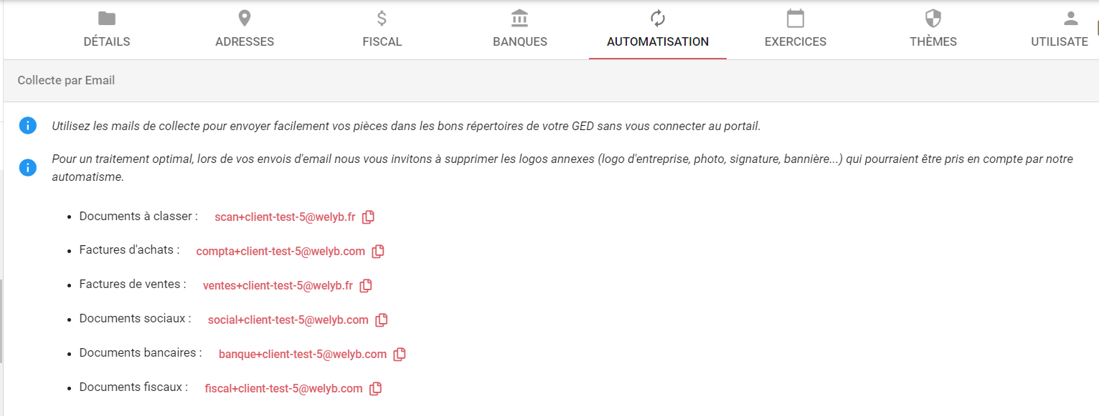

LIEN VERS L'ARTICLE

6 - Exemple d'arborescence
Niveau 1 | Niveau 2 | Niveau 3 | Niveau 4 | Niveau 5 | Niveau X | Dépôt rapide | Modèle de répertoire ? | Emails de collecte | Thème 1 | Thème 2 | Thème 3 | Thème 4 | Commentaires
A classer |  |  |  |  |  | X |  |  | Comptable | Accès pôle social | Social
Dossier Permanent |  |  |  |  |  |  |  |  | Client - consultation | Accès cabinet
 | Comptes annuels |  |  |  |  |  |  |  | Client - consultation | Accès cabinet
 | Juridique |  |  |  |  |  |  |  | Client - consultation | Accès cabinet
EXEMPLE DE CONFIGURATION
Sur cet exemple, 7 thèmes seront utilisés :
Comptable : permettra au cabinet et aux clients ayant ce thème de consulter et déposer des éléments en rapport avec les éléments "Comptables"
Fiscal : permettra au cabinet et aux clients ayant ce thème de consulter et déposer des éléments en rapport avec les éléments du Fiscal
Accès cabinet : c'est l'accès du cabinet (hors pôle social) pour tous les répertoires qui sont en lecture seule pour les clients
Client - Consultation : thème permettant de limiter les droits des clients, qui ne pourront donc rien déposer / modifier / supprimer
Social - Consultation : permettra aux utilisateurs clients ayant ce thème d'accéder en lecture aux éléments du Social
Social : permettra aux utilisateurs clients ayant ce thème d'accéder en lecture/écriture aux éléments du Social pour déposer des éléments
Accès Pôle Social : permettra au pôle social du cabinet d'accéder en lecture/écriture aux éléments liés au Social.
Cette différenciation permettra de n'affecter que le thème "Accès pôle Social" au pôle social du cabinet, et que les thèmes "Social" et "Social Consultation" au responsable RH de vos clients par exemple. Ainsi les éléments liés au pôle Expertise Comptable leur seront totalement masqués.
Le dossier de travail sera totalement invisible pour les clients, le thème "Accès cabinet" n'étant pas partagé avec eux.
Sur le dossier permanent, plusieurs thèmes seron apposés. Les thèmes d'accès du cabinet permettront au cabinet un accès complet, et les thèmes "consultation" pour les clients leur limiteront leur accès.
Au total, 5 dépôts rapides sont prévus ici, permettant aux clients de déposer facilement dans les répertoires A Classer, Achats, Ventes, Relevés de comptes et Variables de Paie.
 |  | Autres documents juridiques |  |  |  |  |  |  | Client - consultation | Accès cabinet
 |  | K-BIS |  |  |  |  |  |  | Client - consultation | Accès cabinet
 |  | PV des assemblées |  |  |  |  |  |  | Client - consultation | Accès cabinet
 |  | Statuts |  |  |  |  |  |  | Client - consultation | Accès cabinet
 | Social |  |  |  |  |  |  |  | Social - consultation | Accès pôle social | Accès cabinet
 |  | Attestation pôle emploi |  |  |  |  |  |  | Social - consultation | Accès pôle social | Accès cabinet
 |  | Contrats |  |  |  |  |  |  | Social - consultation | Accès pôle social | Accès cabinet
 |  | Organismes sociaux |  |  |  |  |  |  | Social - consultation | Accès pôle social | Accès cabinet
 | Trésorerie |  |  |  |  |  |  |  | Client - consultation | Accès cabinet
 |  | Crédits-baux |  |  |  |  |  |  | Client - consultation | Accès cabinet
 |  | Emprunts |  |  |  |  |  |  | Client - consultation | Accès cabinet
Dossiers comptables annuels |  |  |  |  |  |  |  |  | Comptable
 | Exercice X |  |  |  |  |  |  |  | Comptable
 |  | Achats |  |  |  | X |  | COMPTA | Comptable
 |  |  | Décomposition mensuelle |  |  |  |  |  | Comptable |  |  |  | Afficher les mois ainsi : 01-2024
 |  | Ventes |  |  |  | X |  | VENTES | Comptable
 |  |  | Décomposition mensuelle |  |  |  |  |  | Comptable |  |  |  | Afficher les mois ainsi : 01-2024
 |  | Banque |  |  |  |  |  | BANQUE | Comptable
 |  |  | Effets à payer |  |  |  |  |  | Comptable
 |  |  | Relevés de comptes |  |  | X |  |  | Comptable
 |  |  | Remises de chèques |  |  |  |  |  | Comptable
 |  | Fiscal |  |  |  |  |  | FISCAL | Fiscal
 |  |  | Autres |  |  |  |  |  | Fiscal
 |  |  | CET |  |  |  |  |  | Fiscal
 |  |  | IS |  |  |  |  |  | Fiscal
 |  |  | TVA |  |  |  |  |  | Fiscal
 |  | Social |  |  |  |  |  | SOCIAL | Social
 |  |  | Dossiers Salariés |  |  |  |  |  | Social - consultation | Accès pôle social | Accès cabinet
 |  |  |  | Nom Prénom |  |  | X |  | Social - consultation | Accès pôle social | Accès cabinet
 |  |  |  |  | Contrats |  |  |  | Social - consultation | Accès pôle social | Accès cabinet
 |  |  |  |  | Arrêts de travail |  |  |  | Social - consultation | Accès pôle social | Accès cabinet
 |  |  | Bulletins de salaires |  |  |  |  |  | Social - consultation | Accès pôle social | Accès cabinet
 |  |  | Déclarations sociales |  |  |  |  |  | Social - consultation | Accès pôle social | Accès cabinet
 |  |  | Ecritures de salaires |  |  |  |  |  | Social - consultation | Accès pôle social | Accès cabinet
 |  |  | Récapitulatif de paie |  |  |  |  |  | Social - consultation | Accès pôle social | Accès cabinet
 |  |  | Variables de paie |  |  | X |  |  | Social |  | Accès cabinet
Dossiers de travail |  |  |  |  |  |  |  |  | Accès cabinet
 | Exercice X |  |  |  |  |  |  |  | Accès cabinet
 |  | Capitaux propres |  |  |  |  |  |  | Accès cabinet
 |  | Achats - Fournisseurs |  |  |  |  |  |  | Accès cabinet
 |  | Ventes - Clients |  |  |  |  |  |  | Accès cabinet
 |  | Charges externes |  |  |  |  |  |  | Accès cabinet
 |  | Social |  |  |  |  |  |  | Accès cabinet | Accès pôle social
 |  | Fiscal |  |  |  |  |  |  | Accès cabinet
 |  | Financier |  |  |  |  |  |  | Accès cabinet
 |  | Exceptionnel |  |  |  |  |  |  | Accès cabinet

